Лист1
Заголовок | Описание | Шаги воспроизведения | Фактический результат | Ожидаемый результат | Окружение | Вложения | Дата выявления | Категория | Статус | Дата исправления
Разрешен ввод произвольного текста в поле выбора. | Разрешен ввод произвольного текста в поле выбора категории в окне EventCreator. В пользовательском интерфейсе элемент, предназначенный для выбора одного значения из предопределённого списка, позволяет пользователю вводить произвольный текст вместо выбора одного из доступных вариантов. | 1.Пользователь в главном окне нажимает на кнопку "Создать". 2. Система открвает окно EventCreator. 3. Пользователь вводит необходимые данные (Название события, дата события) 4. Пользователь вводит произвольный текст в поле выбора категории | Пользователь может написать произвольный текст в поле выбора категории события. | Пользователь выбирает категорию события | Тестовая среда |  | 02.04.2025. | Средний | Исправлено | 02.04.2025.
Возможность создания события с пустыми обязательными полями. | В окне EventCreator можно создать новое событие, даже если поля «Выбрать категорию» и «Доп.информация» остаются незаполненными,но нельзя без заполненного поля "Название события". Это приводит к созданию некорректных записей. | 1.Пользователь в главном окне нажимает на кнопку "Создать". 2. Система открвает окно EventCreator. 3. Пользователь вводит Название события. 4.Пользователь нажимает "Создать событие" | Пользователь может создать событие без всех заполненных полей | Пользователю высвечивается окно об ошибке создания события с требованием заполнить все поля | Тестовая среда | 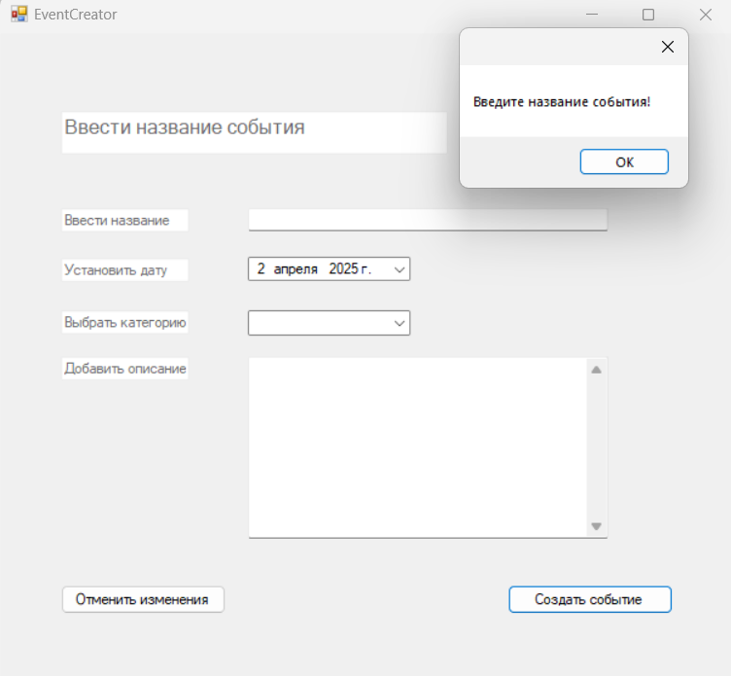 | 2025-04-02 | Высокий | Исправлено | 2025-04-03
Возможность написать название события с пробелом в начале строки. | В окне EventCreator можно создать новое событие, если поле "Название события" начинается с пробела. Это приводит к логической ошибке. | 1.Пользователь в главном окне нажимает на кнопку "Создать". 2. Система открвает окно EventCreator. 3. Пользователь вводит Название события с пробела. 4.Пользователь нажимает "Создать событие". Например,если написать в поле "Название события" " день книг",то создатся событие,те возникает проблема с логикой | Пользователь может создать событие с названием с пробелом/пробелами в начале строки. | Пользователю высвечивается окно об ошибке создания события | Тестовая среда | 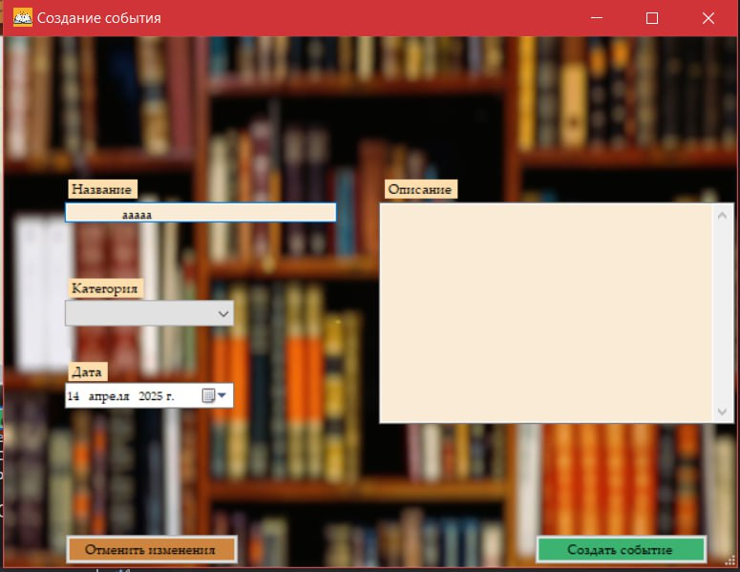 | 2025-04-14 | Низкий | Исправлено
Возможность написать название события с бесконечным количеством символов | В окне EventCreator можно создать новое событие с бесконечным количеством символов в названии события. Это приводит к логической ошибке.Стоит ограничить количество символом в названии события.Например до 30-50 символов. | 1.Пользователь в главном окне нажимает на кнопку "Создать". 2. Система открвает окно EventCreator. 3. Пользователь вводит Название события с 500 символами. 4.Пользователь нажимает "Создать событие". Возникает проблема с логикой,тк название должно быть коротким,четким и понятным. | Пользователь может создать событие с названием с бесконечным/неопределенным количеством строк. | Пользователь не может создать событие с названием,ограниченным по символам,чтобы оно было коротким и четким | Тестовая среда | 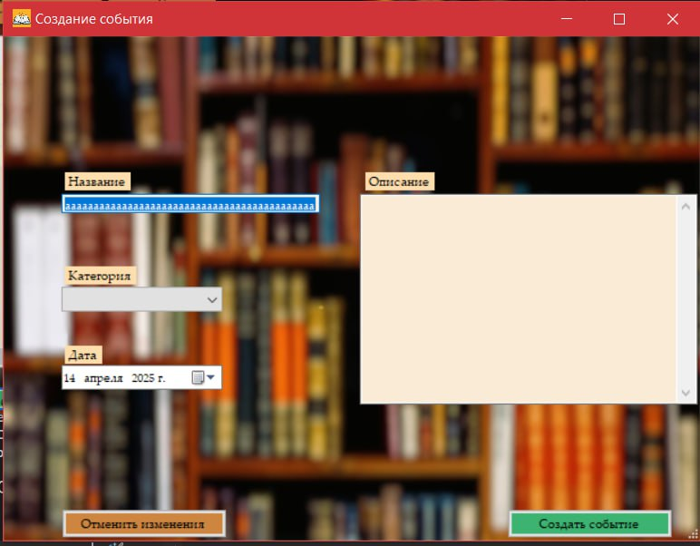 | 2025-04-14 | Низкий | Исправлено
Возмоность написать название события с недопустимыми символами | В окне EventCreator можно создать новое событие с недопустимыми символов в начале названия события. Это приводит к логической ошибке. Например символы !"№;%:?*()_+-=.\ | 1.Пользователь в главном окне нажимает на кнопку "Создать". 2. Система открвает окно EventCreator. 3. Пользователь вводит Название события "!чтение!" 4.Пользователь нажимает "Создать событие". | Пользователь может создать событие с названием с недопустимыми символами в начале строки. | Пользователь не может создать событие с названием с недопустимыми символами в начале строки,высвечивается окно об ошибке | Тестовая среда |  | 2025-04-14 | Низкий | Исправлено
Ошибка масштабирования пользовательского интерфейса | Элементы пользовательского интерфейса приложения некорректно масштабируются при разрешении экрана. Пользовательский интерфейс должен адаптироваться к нескольким мониторам с разным разрешением. Несоответствие ТЗ. | 1) Пользователь запускает приложение. 2)Пользователь нажимает на кнопку "Развернуть окно". 3) Масштаб элементов пользовательского интерфейса не изменяется. | Элементы пользовательского интерфейса пропорционально не увеличиваются при расскрытии окна. Из-за этого элементы кажутся слишком маленькими. | Элементы пользовательского интерфейса должны пропорционально масштабироваться | Тестовая среда | 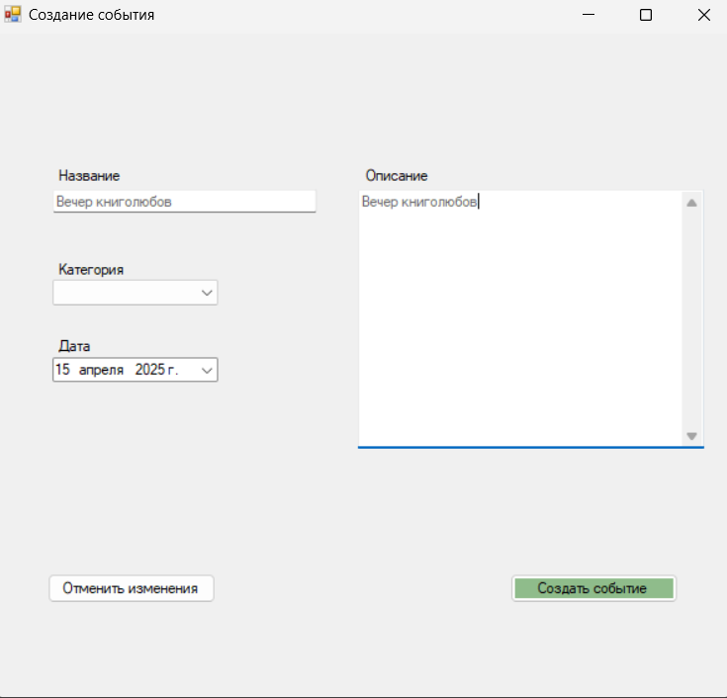 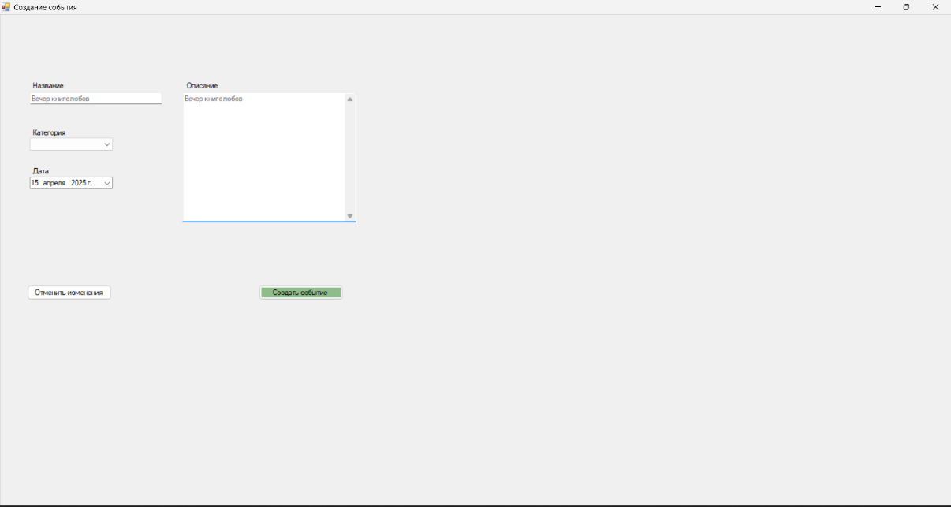 | 2025-04-15 | Средний | Исправлено
Визуальная ошибка: Неправильный цвет кнопки. | «Кнопка «Удалить событие» в форме редактирования события в настоящее время отображается белым цветом вместо ожидаемого красного. | 1) Пользователь запускает приложение. 2)Пользователь нажимает на событие. 3)Пользователь нажимает на кнопку "редактировать событие" и открывается окно редактирования события. 4) Кнопка "Удалить событие" неправильного цвета. | Кпока белого цвета. | Кпонка красного цвета | Тестовая среда | 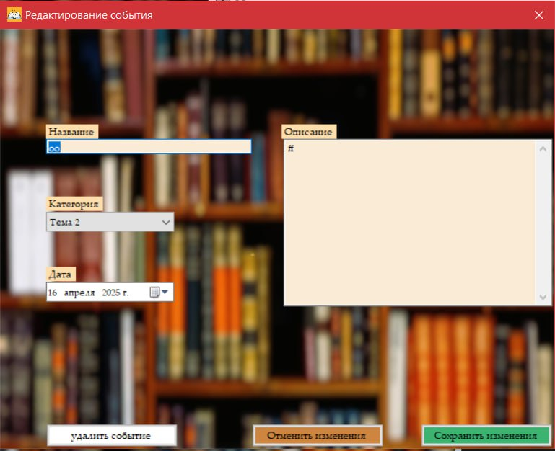 | 2025-04-16 | Низкий | Исправлено | 2025-04-16
Визуальная ошибка: кпока имеет неправильное название. | «Кнопка «Удалить событие» в форме редактирования события в настоящее время написана с маленькой буквы. | 1) Пользователь запускает приложение. 2)Пользователь нажимает на событие. 3)Пользователь нажимает на кнопку "редактировать событие" и открывается окно редактирования события. 4) Кнопка "Удалить событие" написана с маленькой буквы. | На кнопке удаления события написано "удалить событие". | На кнопке удаления события должно быть написано "Удалить событие". | Тестовая среда | 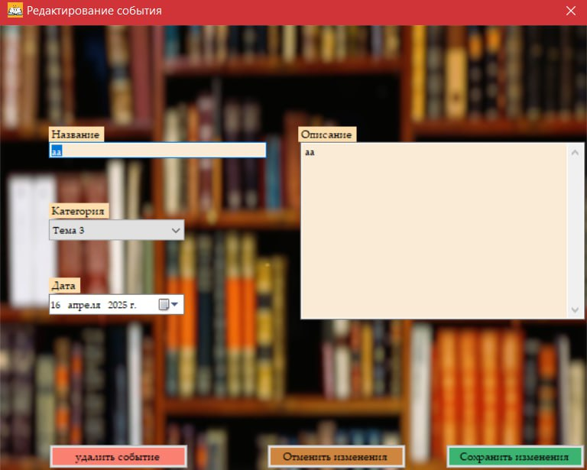 | 2025-04-16 | Низкий | Исправлено | 2025-04-16
Визуальная ошибка: Неправильный цвет TextBox-а. | TextBox «Список событий» в главном окне в настоящее время отображается красным цветом вместо ожидаемого оранжевого. | 1) Пользователь запускает приложение. 2)Пользователю высвечивается список событий | TextBox красного цвета. | TextBox оранжевого цвета | Тестовая среда | 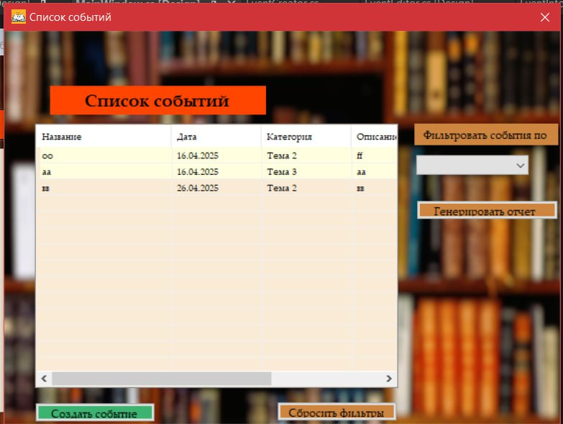 | 2025-04-16 | Низкий | Исправлено | 2025-04-16
Отсутствие уведомления об ошибке. | При незаполнении поля категории в окне создания события не высвечивается окно об ошибке. | 1.Пользователь в главном окне нажимает на кнопку "Создать событие". 2. Система открвает окно создания события. 3. Пользователь не выбирает категорию события". | Не высвечивается уведомление об ошибке с сообщением "Выберите катеорию". Пользователь не понимает,почему событие не создается | Высвечивается уведомление об ошибке с сообщением "Выберите катеорию" | Тестовая среда | 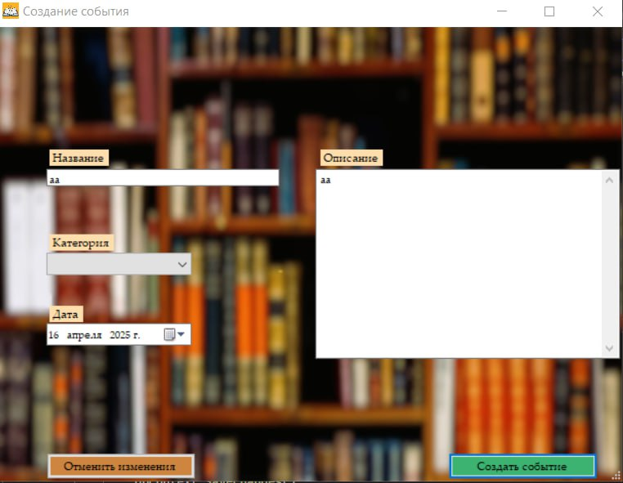 | 2025-04-16 | Средний | Исправлено | 2025-04-16
Запрещено развертывание экрана | Запрещено открытие окна. | 1) Пользователь открывает приложение. 2) Высвечивается главное окно. 3)Пользователь хочет развернуть окно,но не находит кнопку развертывания окна | Пользователь не может развернуть окною | Пользователь может развренуть окно | Тестовая среда | 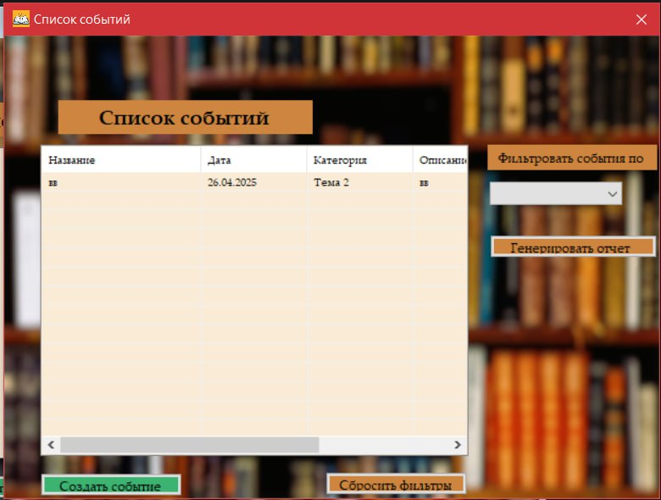 | 2025-04-16 | Средний | Исправлено | 2024-04-16

